EXPLICAÇÃO
Tabela Dinâmica

CONCEITO

Vendedor | Produto | Quantidade | Valor | > | Soma de Valor
Pedro | Impressoras | 15 | 15,000 |  | Vendedor | Produto | Quantidade | Total
Paulo | Scanners | 8 | 20,000 |  | Antônio | Calculadoras | 10 | 10000
Antônio | Calculadoras | 10 | 10,000 |  |  | Calculadoras Total |  | 10000
Paulo | Desktops | 6 | 18,000 |  |  | Notebooks | 7 | 21000
Antônio | Notebooks | 7 | 21,000 |  |  | Notebooks Total |  | 21000
Pedro | Multifuncionais | 11 | 16,000 |  | Antônio Total |  |  | 31000
 |  |  |  |  | Paulo | Desktops | 6 | 18000
TENTE COPIAR: |  |  |  |  |  | Desktops Total |  | 18000
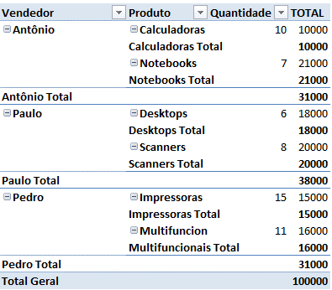
 |  |  |  |  |  | Scanners | 8 | 20000
 |  |  |  |  |  | Scanners Total |  | 20000
 |  |  |  |  | Paulo Total |  |  | 38000
 |  |  |  |  | Pedro | Impressoras | 15 | 15000
 |  |  |  |  |  | Impressoras Total |  | 15000
 |  |  |  |  |  | Multifuncionais | 11 | 16000
 |  |  |  |  |  | Multifuncionais Total |  | 16000
 |  |  |  |  | Pedro Total |  |  | 31000
 |  |  |  |  | Total Geral |  |  | 100000

